Beräkning kost per instfak 2021
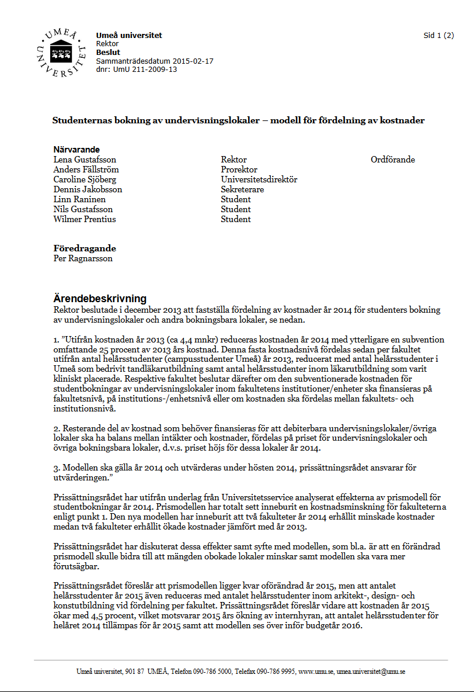
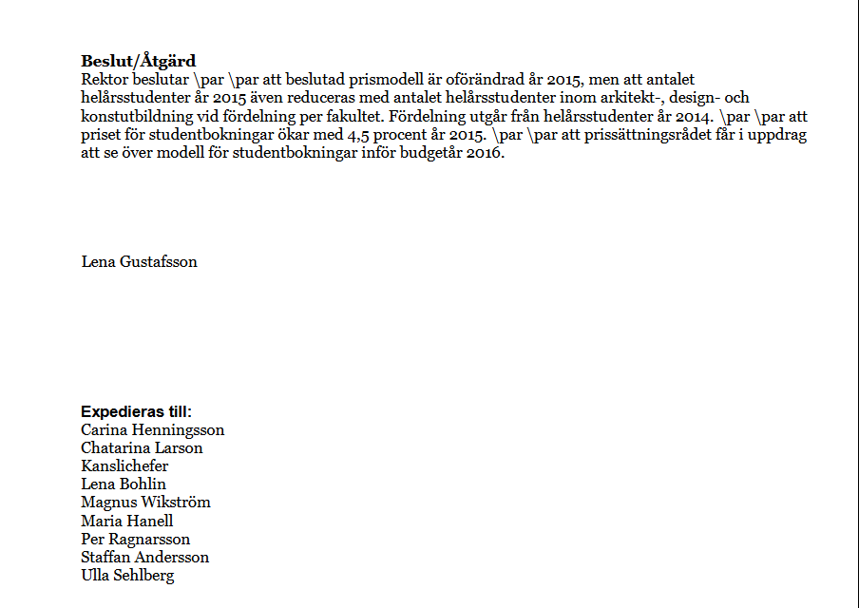
 | År 2021 Campusstudenter |  | Fördelning årsbelopp, hela kr | 4,056,177 | Uträkningskolumn per tertial | Tertialkostnad 2021, avrundat till hela kr
 |  | Summa av HSTK
 | Humanistisk fakultet | 1,323 | 498,671
1620 | 1620 Institutionen för språkstudier | 445.385545 | 167,898 |  | 55,966 | 55,966
1630 | 1630 Institutionen för idé- och samhällsstudier | 374.774495 | 141,279 |  | 47,093 | 47,093
1640 | 1640 Institutionen för kultur- och medievetenskaper | 337.294956 | 127,151 |  | 42,384 | 42,384
1650 | 1650 Institutionen för estetiska ämnen i lärarutbildningen | 165.37724 | 62,343 |  | 20,781 | 20,781
 |  |  |  |  | 0 | 0
 | Medicinsk fakultet | 1,374 | 517,967 |  |  | 0
3000 | 3000 Medicinska fakulteten gemensamt | 5.938842 | 2,239 |  | 746 | 746
3100 | 310X Institutionen för klinisk vetenskap | 43.203873 | 16,287 |  | 5,429 | 5,429
3150 | 315X Institutionen för strålningsvetenskaper | 2.875 | 1,084 |  | 361 | 361
3220 | 3220 Institutionen för molekylärbiologi | 34.127447 | 12,865 |  | 4,288 | 4,288
3250 | 325X Institutionen för kirurgisk och perioperativ vetenskap | 17.5 | 6,597 |  | 2,199 | 2,199
3300 | 330X Institutionen för samhällsmedicin och rehabilitering | 394.576661 | 148,744 |  | 49,581 | 49,581
3350 | 335X Institutionen för farmakologi och klinisk neurovetenskap |  | 0 |  | 0 | 0
3400 | 340X Institutionen för medicinsk biovetenskap | 11.400005 | 4,297 |  | 1,432 | 1,432
3450 | 345X Institutionen för klinisk mikrobiologi | 114.439535 | 43,140 |  | 14,380 | 14,380
3500 | 3500 Institutionen för omvårdnad | 481.294131 | 181,434 |  | 60,478 | 60,478
3550 | 3550 Institutionen för medicinsk kemi och biofysik | 36.609396 | 13,801 |  | 4,600 | 4,600
3600 | 360X Institutionen för integrativ medicinsk biologi | 42.101552 | 15,871 |  | 5,290 | 5,290
3700 | 370X Institutionen för folkhälsa och klinisk medicin | 6.232842 | 2,350 |  | 783 | 783
3850 | 3850 Epidemiologi och global hälsa | 66.982162 | 25,250 |  | 8,417 | 8,417
3910 | 3910 Umeå centrum för molekylär medicin (UCMM) | 0.689286 | 260 |  | 87 | 87
3960 | 396X Institutionen för odontologi | 116.049581 | 43,747 |  | 14,582 | 14,582
 |  |  |  |  |  | 0
2000 | Samhällsvetenskaplig fakultet | 5,521 | 2,081,156 |  | 693,719 | 693,719
 | 2050 Enheten för polisutbildning vid Umeå universitet | 273.635754 | 103,153 |  |  | 0
 | 218X Pedagogiska institutionen | 480.080157 | 180,977 |  |  | 0
 | 219X Institutionen för tillämpad utbildningsvetenskap | 187.678266 | 70,749 |  |  | 0
 | 2200 Institutionen för psykologi | 528.820891 | 199,351 |  |  | 0
 | 2220 Sociologiska institutionen | 297.633787 | 112,200 |  |  | 0
 | 227X Handelshögskolan vid Umeå universitet | 1341.464542 | 505,694 |  |  | 0
 | 2300 Juridiska institutionen | 695.544856 | 262,201 |  |  | 0
 | 234X Statsvetenskapliga institutionen | 283.397491 | 106,833 |  |  | 0
 | 2360 Enheten för ekonomisk historia | 70.103582 | 26,427 |  |  | 0
 | 240X Institutionen för socialt arbete | 655.373063 | 247,057 |  |  | 0
 | 250X Institutionen för geografi och ekonomisk historia | 189.98348 | 71,618 |  |  | 0
 | 2650 Institutionen för kost- och måltidsvetenskap | 214.917871
 | 270X Institutionen för Informatik | 266.462619 | 100,449 |  |  | 0
 | 2850 Umeå centrum för genusstudier (UCGS) | 35.622302 | 13,429 |  |  | 0
 |  |  |  |  |  | 0
5000 | Teknisk-naturvetenskaplig fakultet | 2,542 | 958,384 |  | 319,461 | 319,461
 | 500X Teknisk-naturvetenskaplig fakultet gemensamt | 216.969491 | 81,791 |  |  | 0
 | 5100 Institutionen för ekologi, miljö och geovetenskap | 241.822845 | 91,160 |  |  | 0
 | 516X Institutionen för fysiologisk botanik | 39.41155 | 14,857 |  |  | 0
 | 5220 Institutionen för molekylärbiologi | 132.733311 | 50,037 |  |  | 0
 | 5310 Institutionen Designhögskolan | 58.9167 | 22,210 |  |  | 0
 | 5400 Institutionen för fysik | 245.479311 | 92,539 |  |  | 0
 | 541X Institutionen för tillämpad fysik och elektronik | 396.53008 | 149,481 |  |  | 0
 | 550X Kemiska institutionen | 125.203896 | 47,198 |  |  | 0
 | 570X Institutionen för datavetenskap | 368.29404 | 138,837 |  |  | 0
 | 5730 Institutionen för matematik och matematisk statistik | 456.033572 | 171,912 |  |  | 0
 | 5740 Institutionen för naturvetenskapernas och matematikens didaktik | 227.912781 | 85,917 |  |  | 0
 | 5900 Arkitekthögskolan vid Umeå universitet | 33.014277 | 12,445 |  |  | 0
 | Totalsumma | 10,760 | 4,056,177 |  | 1,352,059 | 1,352,059

